关系图
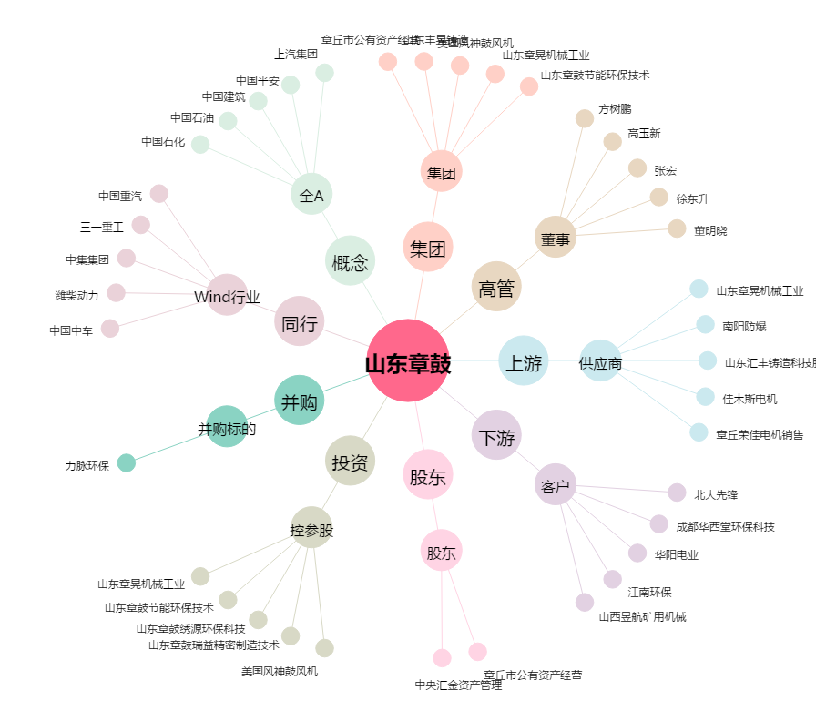
山东章鼓[002598.SZ] - 关系概览图

